Solicitud gráfica
 | Asignatura: | Matemáticas |  |  | Fecha:
 | Grado: | 3
 | Título del tema: | Conjuntos |  |  | ¿Cuaderno de estudio o recurso? | Recurso
 | Editor: | Andrea Constanza Perdomo Pedraza |  |  | Motor del recurso | F1

 | Código guión o recurso: | MA_03_01_CO_REC40 | ← Para determinar este código, visite la hoja de Ayuda
 |  |  |  |  | ESPECIFICACIÓN DE ARCHIVOS A ENTREGAR
Núm. | Archivo Shutterstock o ruta en web | Imagen para: | Tipo | Formato | Nombre imagen SMALL | Tamaño imagen SMALL | Nombre imagen ZOOM | Tamaño imagen ZOOM | Descripción | Observaciones
T
IMG01 | 109967156 | Recurso F1 | Ilustración | Horizontal | MA_03_01_CO_REC40_IMG01 | 950 x 608 px |  |  | Hay que poner los cuniertos dentro de un diagrama, no necesariamente deben verse ordenados. | 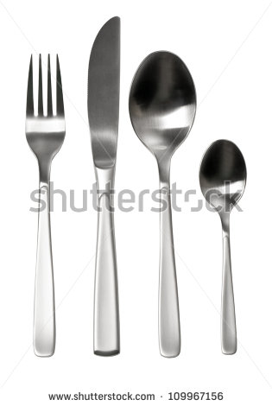
M
IMG02 | 70519198 | Recurso F1 | Ilustración | Horizontal | MA_03_01_CO_REC40_IMG02 | 950 x 608 px |  |  | Hay que poner los siguientes elementos en el diagrama de Venn: pato, torre, oso, guitarra, tren y carro. El resto hay que quitarlos. | 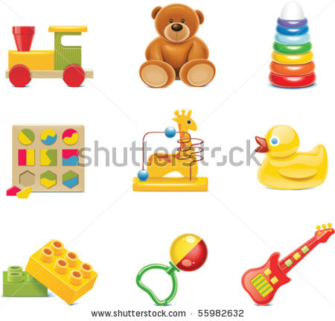
W
IMG03 | 147892811 | Recurso F1 | Ilustración | Horizontal | MA_03_01_CO_REC40_IMG03 | 950 x 608 px |  |  | Hay que poner los siguientes elementos en el diagrama de Venn: chaqueta, pantalón, camiseta, buso, short. El resto hay que quitarlos. | 